Telas
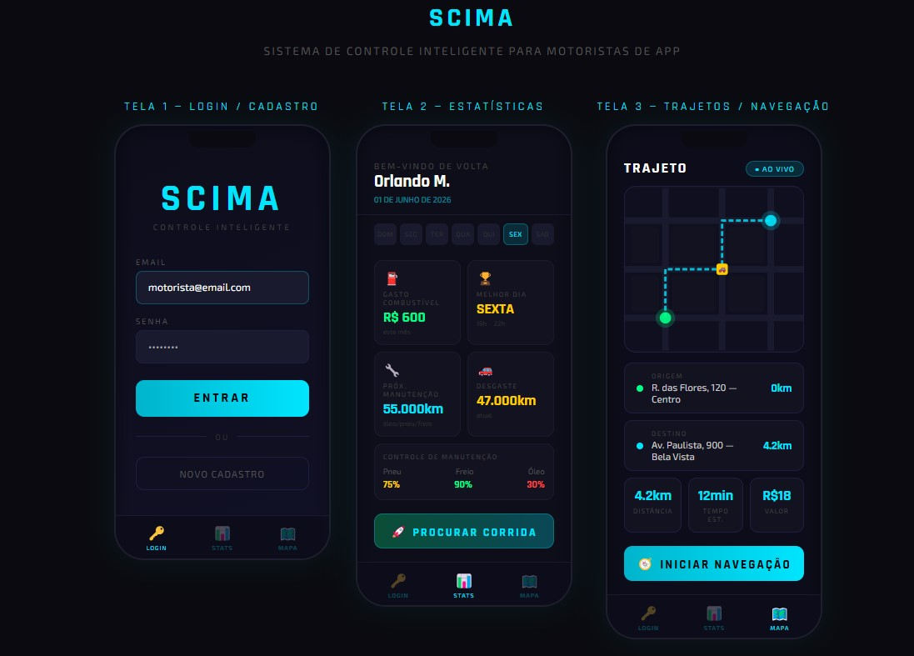
DESENHE CONSTRUA 3 TELAS SEU APLICATIVO

Relação de dados_Logica
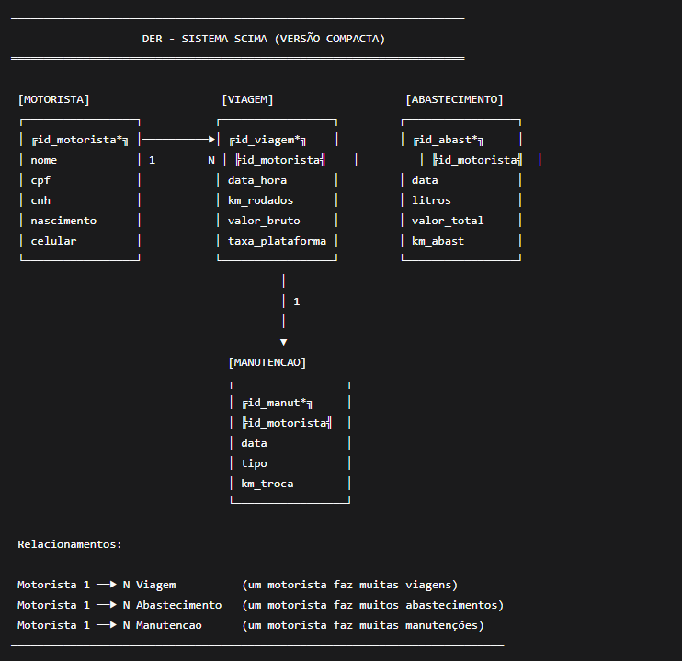
RELAÇÃO DE DADOS
ESTRUTURAS LÓGICAS ENTRE AS TABELAS

Tabela A | Campo | Tabela B | Campo2 | Tipo de Relação | Tabela A3 | Campo4 | Tabela A5
Cadastro Motorista | id_mot | Gasto Combustível | id_mot | 1 para Muitos | Cadastro Motorista | id_mot | Cadastro Motorista
Cadastro Motorista | id_mot | Controle Manutenção | id_mot | 1 para Muitos | Cadastro Motorista | id_mot | Cadastro Motorista
Cadastro Motorista | id_mot | Desgaste do Carro | id_mot | 1 para Muitos | Cadastro Motorista | id_mot | Cadastro Motorista
Cadastro Veículo | id_veiculo | Desgaste do Carro | id_veiculo | 1 para Muitos | Cadastro Veículo | id_veiculo | Cadastro Veículo
Cadastro Veículo | id_veiculo | Controle Manutenção | id_veiculo | 1 para Muitos | Cadastro Veículo | id_veiculo | Cadastro Veículo
Cadastro Motorista | id_mot | Cadastro Veículo | id_mot | 1 para 1 | Cadastro Motorista | id_mot | Cadastro Motorista

